画像
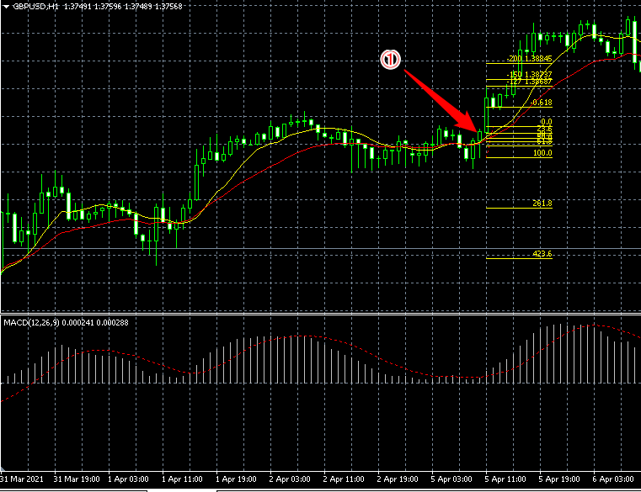

ゴールデンクロス直後
下髭の長い陽線
髭との割合で実体が少し長いのですがPBと言えるでしょうか？

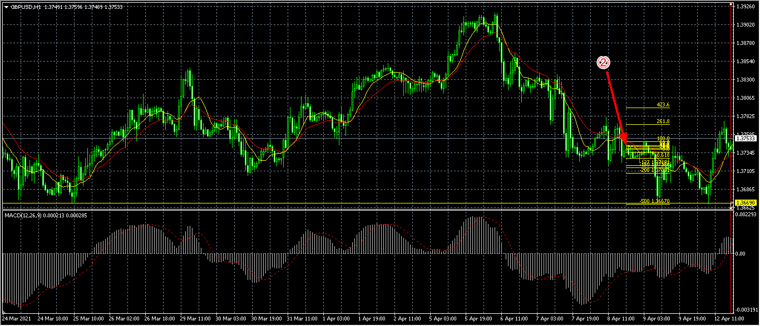

 |  | 2021/3/25サポートラインで反発、1時間足では毎回サポレジラインでストップしないのでしょうか？

 |  | ほぼレンジ状態のように感じるのでエントリーするべきではない？
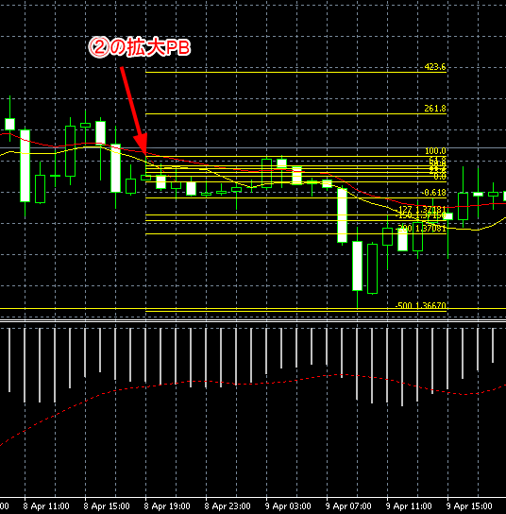
 |  | 上髭の長い陽線

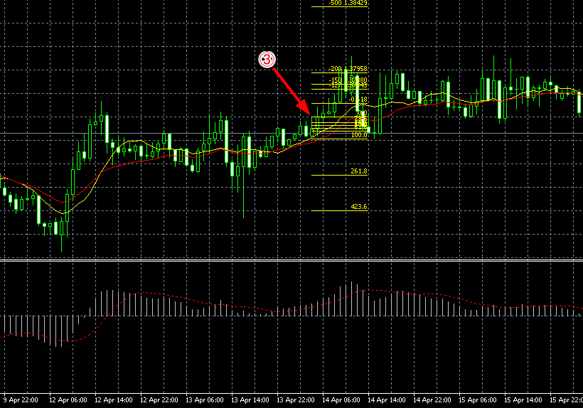

 | ゴールデンクロス後6時間

 | 上髭の長い陽線

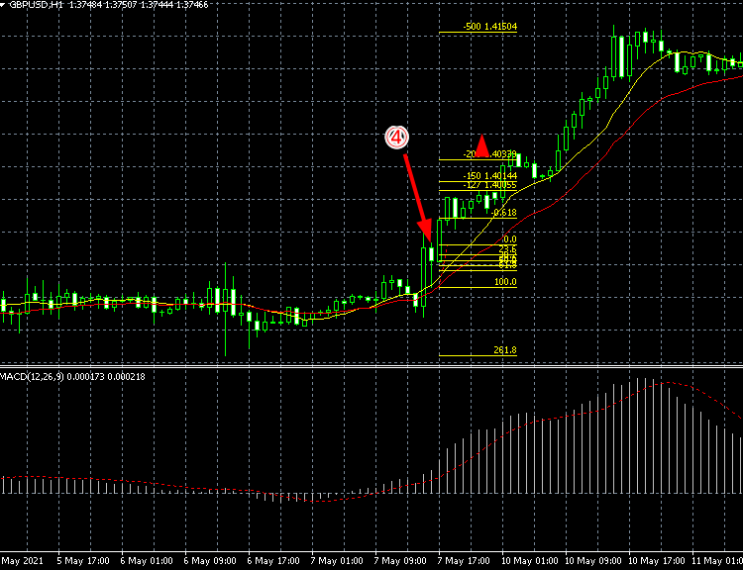

 | 下髭の長い陰線
 | ゴールデンクロス後7時間

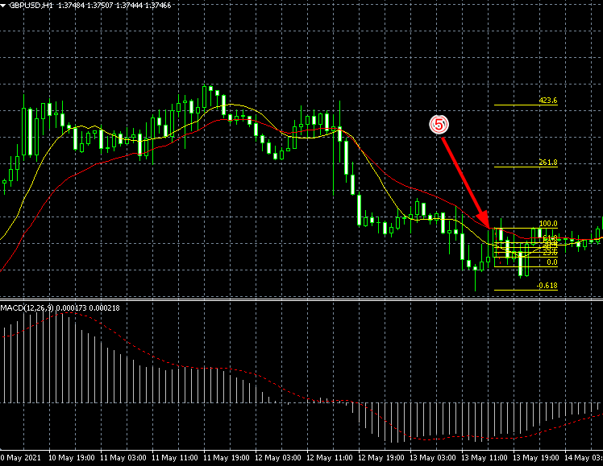

間違えました、エントリーできないPBでした。

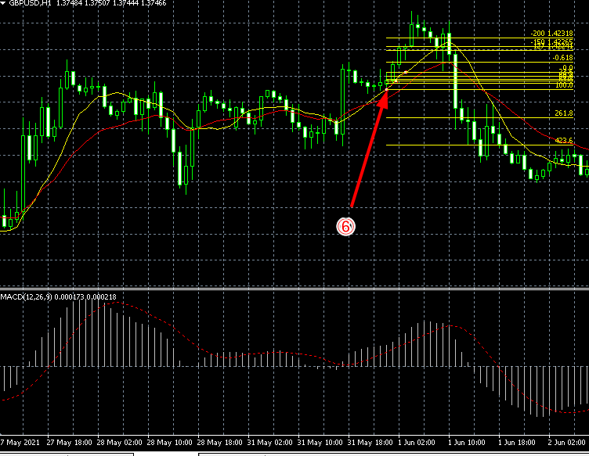

これは髭が短いでしょうか？PBにはならないでしょうか？
ゴールデンクロス後4時間
上髭の長い陽線

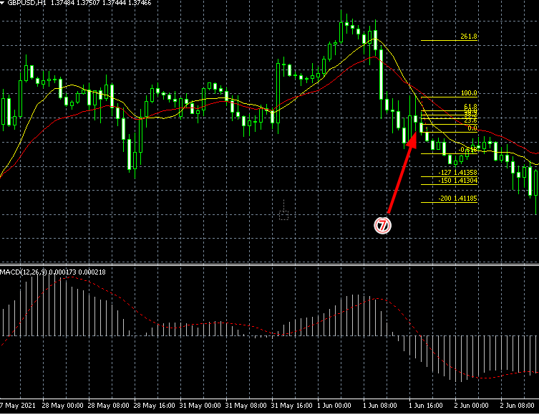

デットクロス後2時間
上髭の長い陰線

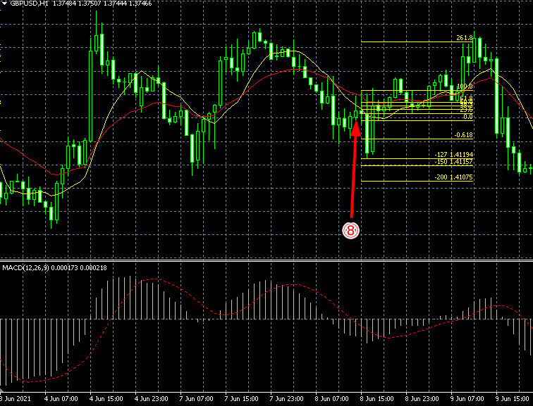

ゴールデンクロス後4時間
上髭の長い陽線

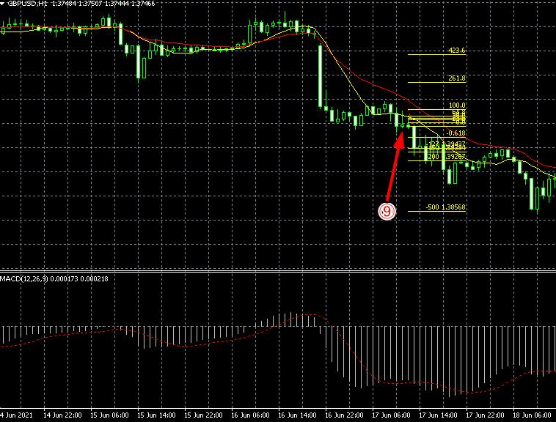

上髭の長い陽線

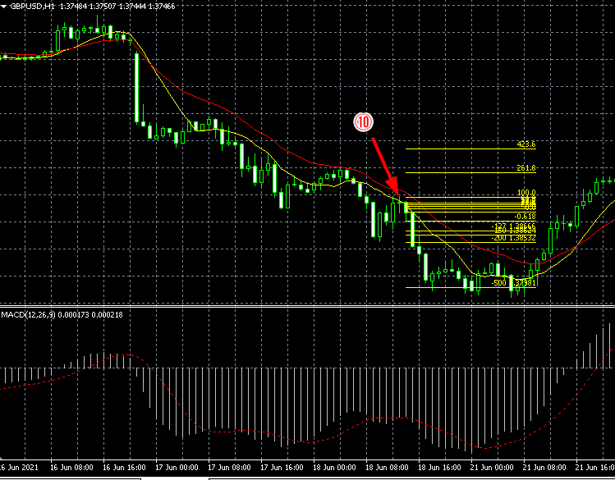

下髭の長い十字線

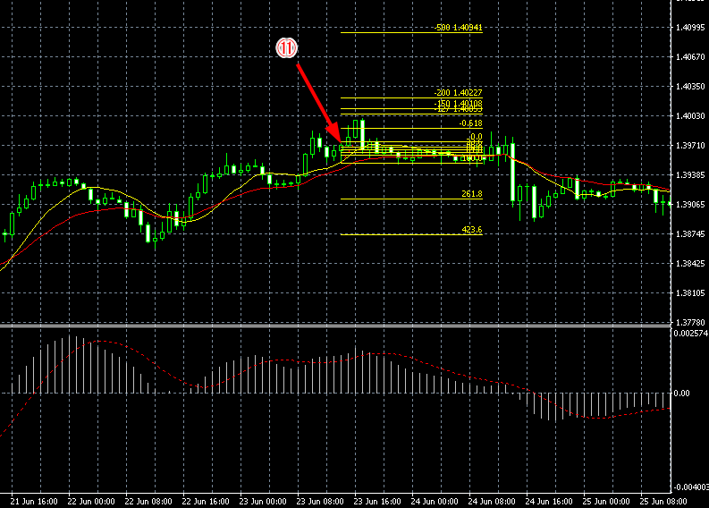

 | 下髭の長い陽線
 | PBの出現が上昇トレンドの終盤のため利益が取れないPBにりました。

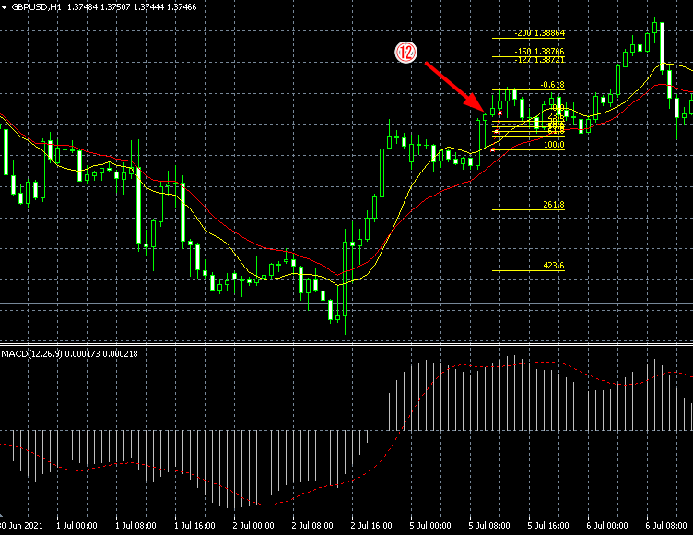

下髭の長い陽線
上昇トレンドほぼ中盤付近

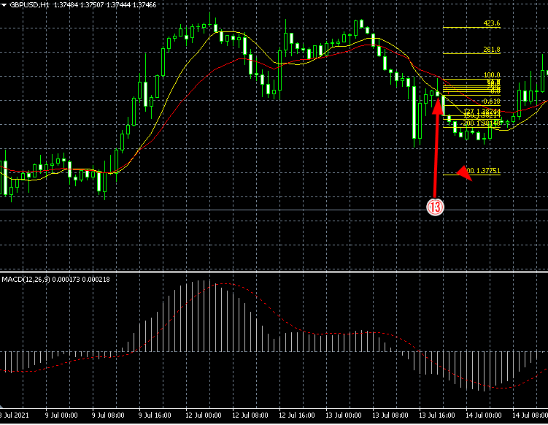

デットクロス後5時間
上髭の長い陰線

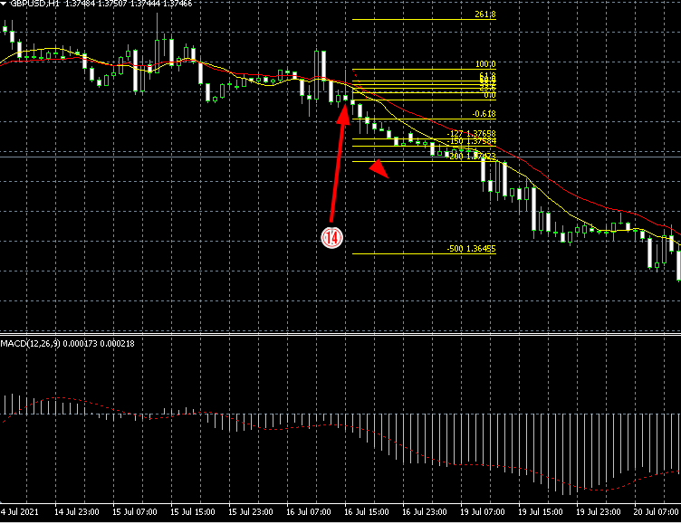

上髭の長い陰線

